Hjelp
Dette er tenkt som et hjelpeverktøy for planlegging av dugnadsvakten i hovedsekretariatet ved en MiniCup

Arket "Grunndata" er utgangspunktet for alle beregninger.

Begynn med å justere dato, hall etc

 | Gå til | https://www.handball.no/system/banedagbok/

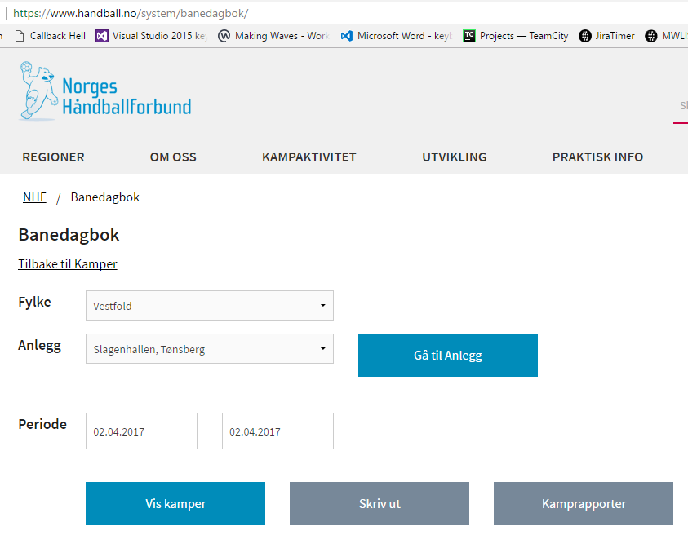

Velg Fylke, Anlegg og periode. Klick deretter på "Vis kamper"

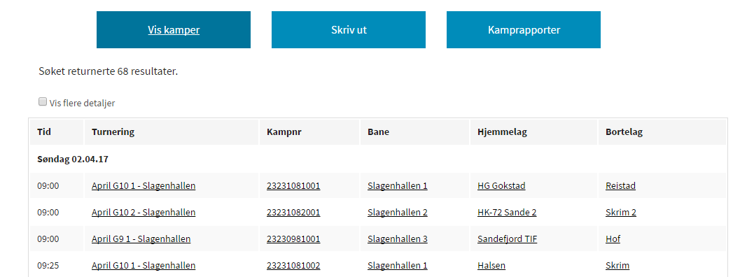

Marker og kopier alle kampene (ikke ta med overskrifter og dato).

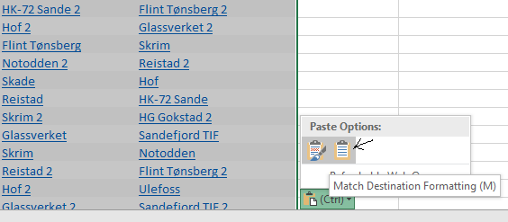
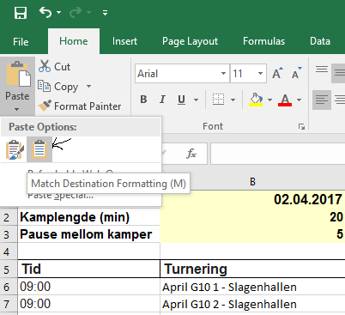
 |  |  | Eller

Oppdater Klasse

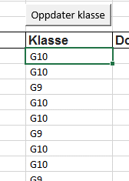

 |  |  | ==>

Sorter grunndata etter bane slik at det er enklere å kopiere inn dommerpar

Legg inn dommere under "Dommerpar"

Klikk på "Splitt dommerpar"

Klikk på "Generer rapporter"

Det genereres da faner med følgende rapporter:
* | Banedagbok pr bane
* | Kamprapport pr bane og klasse
* | Oversikt over alle klubber pr klasse med antall lag, antall kamper, antall kamper med 1 dommer, antall kamper med 2 dommere og sum å betale for dommere
* | Kvittering for dommerbetalinger pr klubb og klasse
* | Deltakerliste pr klubb og klasse (med den infoen vi har)

Klikker en på "Slett rapporter" slettes fanene automatisk

Kamprapport mal
KAMPRAPPORT - BARNEHÅNDBALLTURNERINGER

Klasse: __________ |  | Dato: ______________ |  | Hall: ______________________________ |  |  | Bane: _____

Tid | Hjemmelag | Bortelag | Mål H.lag | Mål B.lag | Sekretariat | Sekretariat | Dommer 1 | Dommer 2

Skal sendes på mail til nhf.rsn@handball.no
innen 3 virkedager! Sammen med lagslistene.
I målfeltene skal det kun stå sluttresultat

